Start her
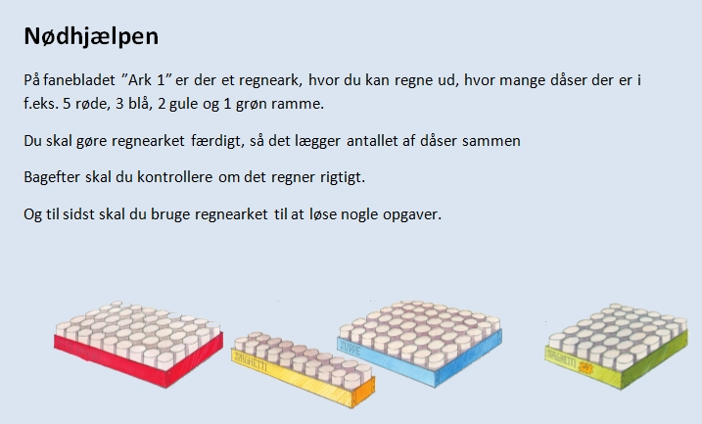

Ark 1
Nødhjælpen

I skemaet nedenfor kan du se, at der er 20 dåser i en gul ramme og 45 i en rød.

a. Hvor mange dåser er der i to gule og 1 rød ramme? Svar:

I celle D19 skal det samlede antal dåser regnes ud.
Hjælp
b. Benyt Autosum til at regne det samlede antal ud.

c. Tjek om regnearket regner rigtigt. Skriv f.eks. 2 i det gule felt og 1 i det røde felt.

Antal rammer | Dåser pr. Ramme | Dåser i alt
0 | 45 | 0
0 | 20 | 0
0 | 48 | 0
0 | 36 | 0
Dåser i alt:

d. Brug ovenstående skema til at løse disse opgaver

 | Hvor mange dåser er der i:
 |  |  | Svar
Opgave 1 | 3 røde og 5 gule

Opgave 2 | 4 blå og 1 grøn

Opgave 3 | 4 røde og 4 grønne

 | Hvilke rammer vil du vælge, hvis du skal sende:

opgave 4 | 72 dåser

opgave 5 | 192 dåser

opgave 6 | 292 dåser

Opgave 7 | Er det muligt at sende 46 dåser?

Hjælp til Autosum
